Debtors
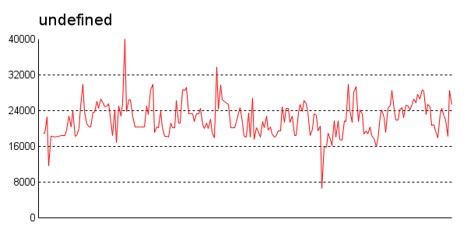
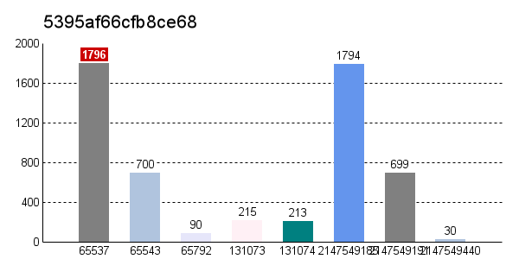
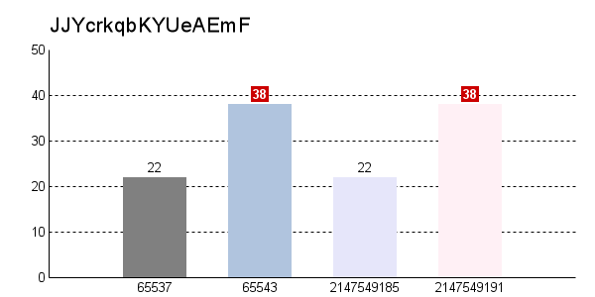
中文 | Last Name | Purchase Price | Payments Made | Amount Remaining | % Remaining
John | Bailey | $1000.00 | $100.00
Leonard | Clark | $1000.00 | $150.00
Phil | Knox | $1000.00 | $200.00
Sonia | Glover | $1000.00 | $250.00
Adam | Mackay | $1000.00 | $350.00
Lisa | Ogden | $1000.00 | $400.00
Elizabeth | Murray | $1000.00 | $500.00
Caroline | Jackson | $1000.00 | $350.00
Kylie | James | $1000.00 | $900.00
Harry | Peake | $1000.00 | $1000.00
 | Total

